Круговая
Продажи по клиентам
Продажи по клиентам
Клиент | Сумма
Газпром | 285,700
Лукойл | 284,300
Сбербанк | 248,500
ВТБ | 112,700
Аэрофлот | 141,200
Ашан | 134,600
Магнит | 125,900
Пятёрочка | 99,000
Дикси | 74,400

ЗАДАНИЕ1
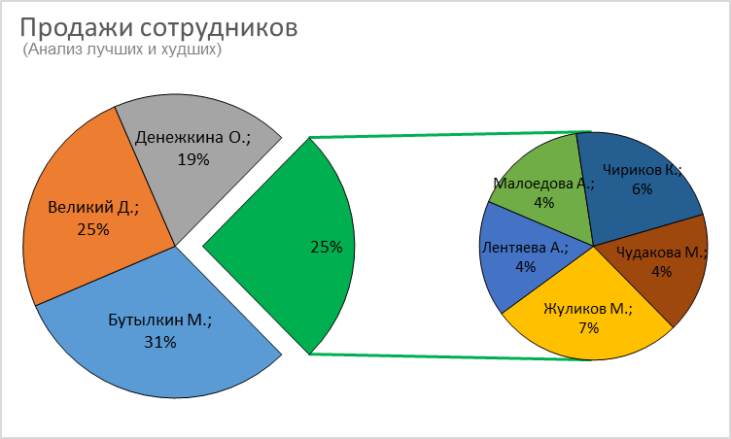
Продажи сотрудников (Анализ лучших и худших)
Продажи сотрудников
(Анализ лучших и худших)
Фамилия И. | Продажи
Бутылкин М. | 184,700
Великий Д. | 148,700
Денежкина О. | 112,700
Жуликов М. | 41,200
Лентяева А. | 24,900
Малоедова А. | 24,400
Чириков К. | 34,600
Чудакова М. | 25,900
ЗАДАНИЕ:
Постройте диаграмму как на рисунке

Термометр
Выполнение планов сотрудниками

Фамилия И. | Максимум | Минимум | Факт
Великий Д. | 115 | 75 | 100
Чудакова М. | 105 | 70 | 80
Бутылкин М. | 90 | 60 | 55
Денежкина О. | 85 | 55 | 65
Жуликов М. | 60 | 40 | 43
Чириков К. | 100 | 65 | 75
Лентяева А. | 55 | 40 | 45
Малоедова А. | 45 | 30 | 21

ЗАДАНИЕ2
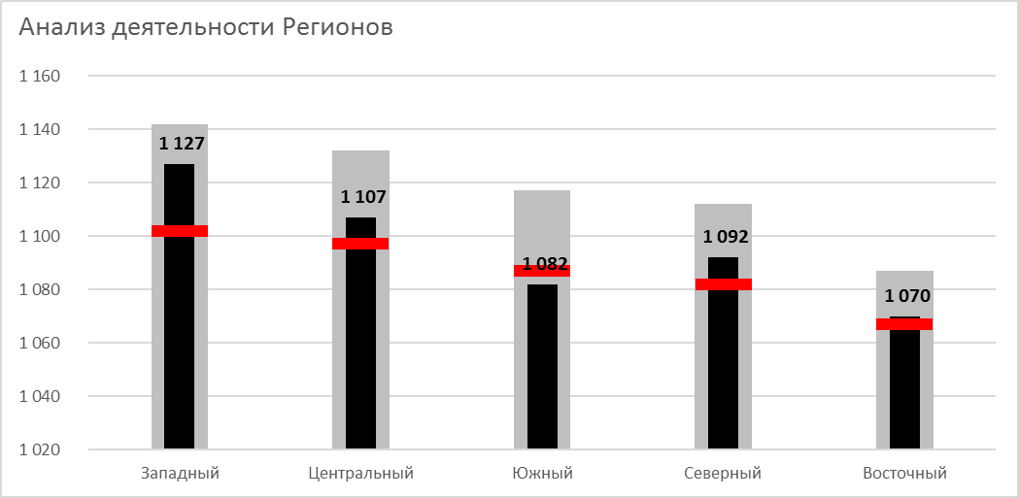
Анализ деятельности Регионов

Анализ деятельности Регионов
Регион | План | Цель | Факт
Западный | 1,142 | 1,102 | 1,127
Центральный | 1,132 | 1,097 | 1,107
Южный | 1,117 | 1,087 | 1,082
Северный | 1,112 | 1,082 | 1,092
Восточный | 1,087 | 1,067 | 1,070

ЗАДАНИЕ:
Постройте диаграмму как на рисунке

Спидометр 1
Выполнение плана продаж

Шкала
Красная зона | 300
Желтая зона | 500
Зелёная зона | 200
Пусто | 1000

Стрелка
Факт | 700
Толщина | 20
Пусто | 1280

Спидометр 2
Выполнение плана продаж

 | 300 | 900
 | 500 | 0
 | 200 | 1100
 | 1000
Шкала |  | 0 | Стрелка
Красная зона | 300 | 900 | Факт
Желтая зона | 500 | 0 | Толщина
Зелёная зона | 200 | 1100 | Пусто
Пусто | 1000

Пузырьковая 1
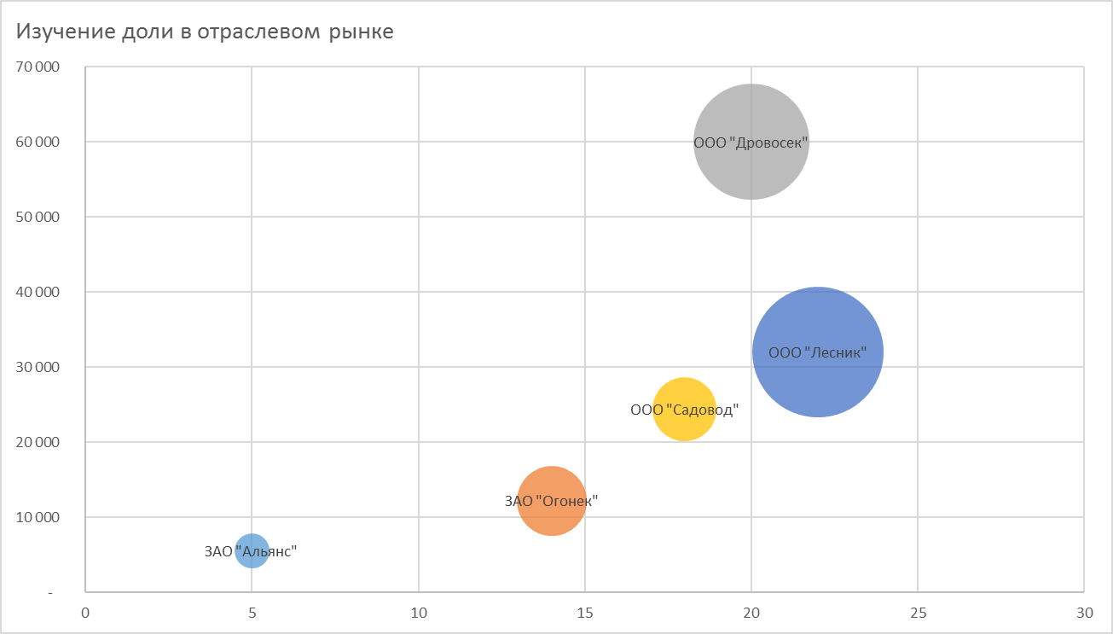
Изучение доли в отраслевом рынке
Изучение доли в отраслевом рынке
Компания | Количество товаров | Продажи | Доля рынка, %
ЗАО "Альянс" | 5 | 5,500 | 3%
ЗАО "Огонек" | 14 | 12,200 | 12%
ООО "Дровосек" | 20 | 60,000 | 33%
ООО "Садовод" | 18 | 24,400 | 10%
ООО "Лесник" | 22 | 32,000 | 42%

Пузырьковая 2
Статистика обращений в службу поддержки |  |  |  |  | 0.041670 | 24.00

Время | День | Число обращений | Часы | Число обращений | День | Число обращений
0:00:00 | 2020-01-06 | 141 | 0:00:00 | 1641 | 2020-01-05 | 0
1:00:00 | 2020-01-06 | 138 | 1:00:00 | 1427 | 2020-01-06 | 17169
2:00:00 | 2020-01-06 | 116 | 2:00:00 | 1531 | 2020-01-07 | 17977
3:00:00 | 2020-01-06 | 92 | 3:00:00 | 1028 | 2020-01-08 | 17623
4:00:00 | 2020-01-06 | 126 | 4:00:00 | 1049 | 2020-01-09 | 17981
5:00:00 | 2020-01-06 | 272 | 5:00:00 | 1811 | 2020-01-10 | 21030
6:00:00 | 2020-01-06 | 623 | 6:00:00 | 3646 | 2020-01-11 | 15679
7:00:00 | 2020-01-06 | 1224 | 7:00:00 | 6975 | 2020-01-12 | 10833
8:00:00 | 2020-01-06 | 1058 | 8:00:00 | 6112 | 2020-01-13 | 0
9:00:00 | 2020-01-06 | 728 | 9:00:00 | 4572
10:00:00 | 2020-01-06 | 773 | 10:00:00 | 5164
11:00:00 | 2020-01-06 | 860 | 11:00:00 | 6173
12:00:00 | 2020-01-06 | 1070 | 12:00:00 | 7090
13:00:00 | 2020-01-06 | 1035 | 13:00:00 | 7090
14:00:00 | 2020-01-06 | 1224 | 14:00:00 | 8216
15:00:00 | 2020-01-06 | 1603 | 15:00:00 | 10086
16:00:00 | 2020-01-06 | 1560 | 16:00:00 | 10211
17:00:00 | 2020-01-06 | 1497 | 17:00:00 | 10029
18:00:00 | 2020-01-06 | 1082 | 18:00:00 | 7705
19:00:00 | 2020-01-06 | 617 | 19:00:00 | 4807
20:00:00 | 2020-01-06 | 461 | 20:00:00 | 3845
21:00:00 | 2020-01-06 | 392 | 21:00:00 | 3374
22:00:00 | 2020-01-06 | 292 | 22:00:00 | 2701
23:00:00 | 2020-01-06 | 185 | 23:00:00 | 2009
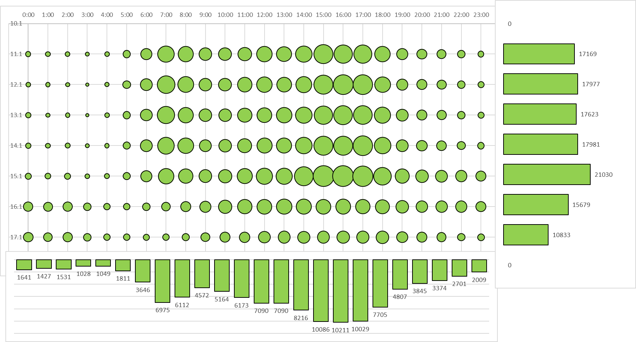
0:00:00 | 2020-01-07 | 134
1:00:00 | 2020-01-07 | 113
2:00:00 | 2020-01-07 | 100
3:00:00 | 2020-01-07 | 72
4:00:00 | 2020-01-07 | 108
5:00:00 | 2020-01-07 | 304
6:00:00 | 2020-01-07 | 670
7:00:00 | 2020-01-07 | 1405
8:00:00 | 2020-01-07 | 1143
9:00:00 | 2020-01-07 | 714
10:00:00 | 2020-01-07 | 772
11:00:00 | 2020-01-07 | 967
12:00:00 | 2020-01-07 | 1060
13:00:00 | 2020-01-07 | 994
14:00:00 | 2020-01-07 | 1152
15:00:00 | 2020-01-07 | 1669
16:00:00 | 2020-01-07 | 1760
17:00:00 | 2020-01-07 | 1712
18:00:00 | 2020-01-07 | 1124
19:00:00 | 2020-01-07 | 611
20:00:00 | 2020-01-07 | 490
21:00:00 | 2020-01-07 | 420
22:00:00 | 2020-01-07 | 289
23:00:00 | 2020-01-07 | 194
0:00:00 | 2020-01-08 | 153
1:00:00 | 2020-01-08 | 99
2:00:00 | 2020-01-08 | 113
3:00:00 | 2020-01-08 | 73
4:00:00 | 2020-01-08 | 124
5:00:00 | 2020-01-08 | 278
6:00:00 | 2020-01-08 | 629
7:00:00 | 2020-01-08 | 1365
8:00:00 | 2020-01-08 | 1073
9:00:00 | 2020-01-08 | 733
10:00:00 | 2020-01-08 | 736
11:00:00 | 2020-01-08 | 926
12:00:00 | 2020-01-08 | 1033
13:00:00 | 2020-01-08 | 1074
14:00:00 | 2020-01-08 | 1229
15:00:00 | 2020-01-08 | 1545
16:00:00 | 2020-01-08 | 1594
17:00:00 | 2020-01-08 | 1584
18:00:00 | 2020-01-08 | 1186
19:00:00 | 2020-01-08 | 664
20:00:00 | 2020-01-08 | 494
21:00:00 | 2020-01-08 | 425
22:00:00 | 2020-01-08 | 297
23:00:00 | 2020-01-08 | 196
0:00:00 | 2020-01-09 | 155
1:00:00 | 2020-01-09 | 132
2:00:00 | 2020-01-09 | 138
3:00:00 | 2020-01-09 | 98
4:00:00 | 2020-01-09 | 113
5:00:00 | 2020-01-09 | 266
6:00:00 | 2020-01-09 | 653
7:00:00 | 2020-01-09 | 1272
8:00:00 | 2020-01-09 | 1112
9:00:00 | 2020-01-09 | 667
10:00:00 | 2020-01-09 | 734
11:00:00 | 2020-01-09 | 907
12:00:00 | 2020-01-09 | 1046
13:00:00 | 2020-01-09 | 1031
14:00:00 | 2020-01-09 | 1251
15:00:00 | 2020-01-09 | 1605
16:00:00 | 2020-01-09 | 1609
17:00:00 | 2020-01-09 | 1752
18:00:00 | 2020-01-09 | 1244
19:00:00 | 2020-01-09 | 667
20:00:00 | 2020-01-09 | 540
21:00:00 | 2020-01-09 | 442
22:00:00 | 2020-01-09 | 321
23:00:00 | 2020-01-09 | 226
0:00:00 | 2020-01-10 | 198
1:00:00 | 2020-01-10 | 172
2:00:00 | 2020-01-10 | 189
3:00:00 | 2020-01-10 | 126
4:00:00 | 2020-01-10 | 138
5:00:00 | 2020-01-10 | 255
6:00:00 | 2020-01-10 | 595
7:00:00 | 2020-01-10 | 1108
8:00:00 | 2020-01-10 | 962
9:00:00 | 2020-01-10 | 766
10:00:00 | 2020-01-10 | 838
11:00:00 | 2020-01-10 | 1058
12:00:00 | 2020-01-10 | 1215
13:00:00 | 2020-01-10 | 1201
14:00:00 | 2020-01-10 | 1616
15:00:00 | 2020-01-10 | 1966
16:00:00 | 2020-01-10 | 1938
17:00:00 | 2020-01-10 | 1855
18:00:00 | 2020-01-10 | 1406
19:00:00 | 2020-01-10 | 940
20:00:00 | 2020-01-10 | 736
21:00:00 | 2020-01-10 | 663
22:00:00 | 2020-01-10 | 613
23:00:00 | 2020-01-10 | 476
0:00:00 | 2020-01-11 | 422
1:00:00 | 2020-01-11 | 396
2:00:00 | 2020-01-11 | 436
3:00:00 | 2020-01-11 | 287
4:00:00 | 2020-01-11 | 224
5:00:00 | 2020-01-11 | 227
6:00:00 | 2020-01-11 | 281
7:00:00 | 2020-01-11 | 377
8:00:00 | 2020-01-11 | 490
9:00:00 | 2020-01-11 | 589
10:00:00 | 2020-01-11 | 832
11:00:00 | 2020-01-11 | 933
12:00:00 | 2020-01-11 | 1016
13:00:00 | 2020-01-11 | 1076
14:00:00 | 2020-01-11 | 1073
15:00:00 | 2020-01-11 | 1014
16:00:00 | 2020-01-11 | 1030
17:00:00 | 2020-01-11 | 940
18:00:00 | 2020-01-11 | 924
19:00:00 | 2020-01-11 | 742
20:00:00 | 2020-01-11 | 637
21:00:00 | 2020-01-11 | 629
22:00:00 | 2020-01-11 | 611
23:00:00 | 2020-01-11 | 493
0:00:00 | 2020-01-12 | 438
1:00:00 | 2020-01-12 | 377
2:00:00 | 2020-01-12 | 439
3:00:00 | 2020-01-12 | 280
4:00:00 | 2020-01-12 | 216
5:00:00 | 2020-01-12 | 209
6:00:00 | 2020-01-12 | 195
7:00:00 | 2020-01-12 | 224
8:00:00 | 2020-01-12 | 274
9:00:00 | 2020-01-12 | 375
10:00:00 | 2020-01-12 | 479
11:00:00 | 2020-01-12 | 522
12:00:00 | 2020-01-12 | 650
13:00:00 | 2020-01-12 | 679
14:00:00 | 2020-01-12 | 671
15:00:00 | 2020-01-12 | 684
16:00:00 | 2020-01-12 | 720
17:00:00 | 2020-01-12 | 689
18:00:00 | 2020-01-12 | 739
19:00:00 | 2020-01-12 | 566
20:00:00 | 2020-01-12 | 487
21:00:00 | 2020-01-12 | 403
22:00:00 | 2020-01-12 | 278
23:00:00 | 2020-01-12 | 239

Пузырьковая 3
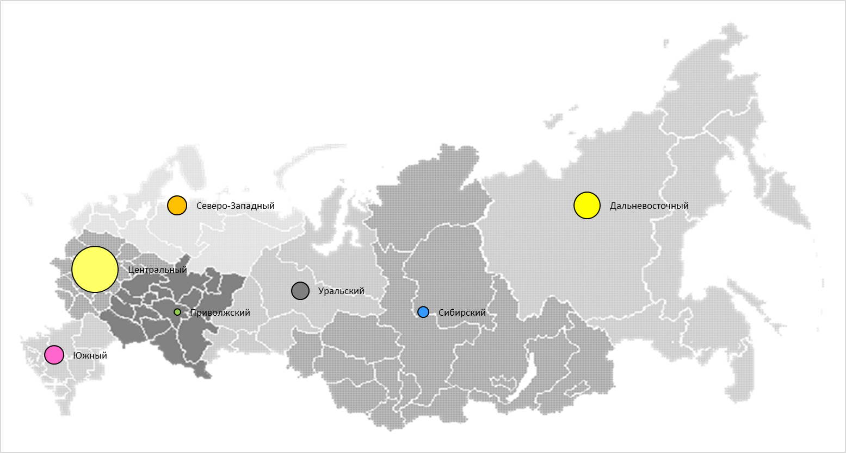
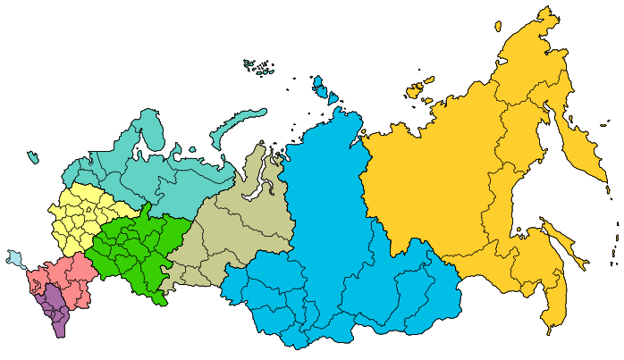
Структура продаж по округам РФ

Регион | X | Y | Продажи
Центральный | 100 | 4000 | 31%
Южный | 120 | 2000 | 13%
Северо-Западный | 250 | 5000 | 13%
Дальневосточный | 700 | 5000 | 18%
Сибирский | 520 | 5000 | 8%
Уральский | 400 | 4000 | 12%
Приволжский | 200 | 3000 | 5%

ЗАДАНИЕ3
ЗАДАНИЕ:
Скачайте карту региона, в котором Вы проживаете и постройте график по численности населения в районе/городе
Субъект РФ, в состав которого входит город | Города | На 1 января 2015 года | На 1 января 2014 года
Алтайский край | г. Барнаул | 635,530 | 632,784 | Пример
Алтайский край | г. Бийск | 204,164 | 204,039
Алтайский край | г. Рубцовск | 146,516 | 147,425
Архангельская обл. без Ненецкого а.о. | г. Северодвинск | 186,172 | 187,284
Архангельская обл. без Ненецкого а.о. | г. Архангельск | 350,982 | 350,368
Астраханская область | г. Астрахань | 532,699 | 530,863
Белгородская область | г. Белгород | 384,425 | 379,508
Белгородская область | г. Старый Оскол | 221,254 | 220,630
Брянская область | г. Брянск | 407,256 | 408,472
Владимирская область | г. Владимир | 352,681 | 350,087
Владимирская область | г. Ковров | 140,117 | 140,981
Владимирская область | г. Муром | 110,746 | 111,474
Волгоградская область | г. Волгоград | 1,017,451 | 1,017,985
Волгоградская область | г. Волжский | 326,602 | 326,841
Волгоградская область | г. Камышин | 113,402 | 115,070
Вологодская область | г. Череповец | 318,107 | 316,758
Вологодская область | г. Вологда | 311,166 | 308,172
Воронежская область | г. Воронеж | 1,023,570 | 1,014,610
г. Москва | г. Москва | 12,197,596 | 12,108,257
г. Санкт-Петербург | г. Санкт-Петербург | 5,191,690 | 5,131,942
г. Севастополь | г. Севастополь | 398,973 | -
Забайкальский край | г. Чита | 339,453 | 335,760
Ивановская область | г. Иваново | 409,285 | 409,223
Иркутская область | г. Иркутск | 620,099 | 612,973
Иркутская область | г. Братск | 236,313 | 238,825
Иркутская область | г. Ангарск | 227,507 | 229,592
Кабардино-Балкарская Респ. | г. Нальчик | 238,987 | 238,802
Калининградская область | г. Калининград | 453,461 | 448,548
Калужская область | г. Калуга | 342,936 | 334,191
Калужская область | г. Обнинск | 109,365 | 107,319
Камчатский край | г. Петропавловск-Камчатский | 181,015 | 182,711
Карачаево-Черкесская Респ. | г. Черкесск | 124,187 | 124,951
Кемеровская область | г. Новокузнецк | 550,127 | 550,213
Кемеровская область | г. Кемерово | 549,159 | 544,006
Кемеровская область | г. Прокопьевск | 200,547 | 202,672
Кировская область | г. Киров | 493,336 | 487,138
Костромская область | г. Кострома | 276,090 | 273,382
Краснодарский край | г. Краснодар | 829,677 | 805,680
Краснодарский край | г. Сочи | 389,946 | 394,651
Краснодарский край | г. Новороссийск | 262,250 | 256,580
Краснодарский край | г. Армавир | 191,568 | 191,799
Красноярский край | г. Красноярск | 1,052,218 | 1,035,528
Красноярский край | г. Норильск | 176,251 | 176,559
Красноярский край | г. Ачинск | 106,029 | 106,502
Курганская область | г. Курган | 326,292 | 325,720
Курская область | г. Курск | 435,117 | 431,171
Липецкая область | г. Липецк | 510,152 | 509,719
Липецкая область | г. Елец | 105,989 | 106,377
Московская область | г. Балашиха | 260,704 | 247,075
Московская область | г. Химки | 232,066 | 225,678
Московская область | г. Подольск | 223,896 | 218,537
Московская область | г. Королёв | 220,947 | 220,751
Московская область | г. Люберцы | 189,123 | 185,067
Московская область | г. Мытищи | 187,119 | 183,224
Московская область | г. Электросталь | 158,222 | 157,409
Московская область | г. Железнодорожный | 151,985 | 146,251
Московская область | г. Коломна | 144,253 | 144,316
Московская область | г. Одинцово | 141,429 | 140,439
Московская область | г. Красногорск | 137,587 | 132,036
Московская область | г. Серпухов | 126,728 | 127,125
Московская область | г. Орехово-Зуево | 120,184 | 120,699
Московская область | г. Щёлково | 118,962 | 116,366
Московская область | г. Домодедово | 112,052 | 108,223
Московская область | г. Пушкино | 108,253 | 106,121
Московская область | г. Жуковский | 107,815 | 107,552
Московская область | г. Раменское | 106,264 | 103,069
Московская область | г. Сергиев Посад | 106,007 | 106,718
Московская область | г. Ногинск | 102,247 | 101,897
Мурманская область | г. Мурманск | 305,236 | 299,148
Нижегородская область | г. Нижний Новгород | 1,267,760 | 1,263,873
Нижегородская область | г. Дзержинск | 234,284 | 235,840
Нижегородская область | г. Арзамас | 104,831 | 105,065
Новгородская область | г. Великий Новгород | 221,954 | 219,971
Новосибирская область | г. Новосибирск | 1,567,087 | 1,547,910
Новосибирская область | г. Бердск | 102,608 | 101,679
Омская область | г. Омск | 1,173,854 | 1,166,092
Оренбургская область | г. Оренбург | 561,279 | 560,046
Оренбургская область | г. Орск | 232,905 | 234,813
Орловская область | г. Орёл | 319,550 | 317,076
Пензенская область | г. Пенза | 522,823 | 521,329
Пермский край | г. Пермь | 1,036,469 | 1,026,477
Пермский край | г. Березники | 148,955 | 150,696
Приморский край | г. Владивосток | 604,602 | 603,244
Приморский край | г. Уссурийск | 168,137 | 166,819
Приморский край | г. Находка | 155,722 | 156,442
Приморский край | г. Артем | 103,925 | 102,405
Псковская область | г. Псков | 207,571 | 206,730
Респ. Северная Осетия-Алания | г. Владикавказ | 308,190 | 307,310
Республика Адыгея | г. Майкоп | 144,101 | 144,544
Республика Башкортостан | г. Уфа | 1,105,667 | 1,096,702
Республика Башкортостан | г. Стерлитамак | 278,678 | 277,048
Республика Башкортостан | г. Салават | 155,655 | 154,593
Республика Башкортостан | г. Нефтекамск | 125,000 | 124,005
Республика Башкортостан | г. Октябрьский | 112,478 | 112,249
Республика Бурятия | г. Улан - Удэ | 426,650 | 421,453
Республика Дагестан | г. Махачкала | 583,233 | 578,332
Республика Дагестан | г. Хасавюрт | 136,789 | 135,329
Республика Дагестан | г. Дербент | 121,251 | 120,470
Республика Дагестан | г. Каспийск | 107,329 | 105,106
Республика Ингушетия | г. Назрань | 109,284 | 105,823
Республика Калмыкия | г. Элиста | 104,387 | 104,017
Республика Карелия | г. Петрозаводск | 275,346 | 272,101
Республика Коми | г. Сыктывкар | 242,718 | 241,982
Республика Крым | г. Симферополь | 332,608 | -
Республика Крым | г. Керчь | 147,668 | -
Республика Крым | г. Евпатория | 106,115 | -
Республика Марий Эл | г. Йошкар-Ола | 263,190 | 260,352
Республика Мордовия | г. Саранск | 302,285 | 299,195
Республика Саха (Якутия) | г. Якутск | 299,169 | 294,138
Республика Татарстан | г. Казань | 1,205,651 | 1,190,850
Республика Татарстан | г. Набережные Челны | 524,444 | 522,048
Республика Татарстан | г. Нижнекамск | 235,448 | 235,605
Республика Татарстан | г. Альметьевск | 151,157 | 149,894
Республика Тыва | г. Кызыл | 114,181 | 113,986
Республика Хакасия | г. Абакан | 176,212 | 173,205
Ростовская область | г. Ростов-на-Дону | 1,114,806 | 1,109,835
Ростовская область | г. Таганрог | 253,040 | 253,587
Ростовская область | г. Шахты | 237,233 | 237,407
Ростовская область | г. Новочеркасск | 172,817 | 173,464
Ростовская область | г. Волгодонск | 170,230 | 170,074
Ростовская область | г. Батайск | 119,807 | 117,405
Ростовская область | г. Новошахтинск | 109,139 | 109,468
Рязанская область | г. Рязань | 532,772 | 530,341
Самарская область | г. Самара | 1,171,820 | 1,172,348
Самарская область | г. Тольятти | 719,646 | 718,127
Самарская область | г. Сызрань | 175,222 | 176,057
Самарская область | г. Новокуйбышевск | 105,007 | 106,023
Саратовская область | г. Саратов | 842,097 | 840,785
Саратовская область | г. Энгельс | 221,847 | 217,776
Саратовская область | г. Балаково | 193,533 | 194,573
Сахалинская область | г. Южно-Сахалинск | 192,780 | 192,734
Свердловская область | г. Екатеринбург | 1,428,042 | 1,412,346
Свердловская область | г. Нижний Тагил | 356,773 | 357,280
Свердловская область | г. Каменск-Уральский | 170,922 | 171,483
Свердловская область | г. Первоуральск | 125,495 | 125,573
Смоленская область | г. Смоленск | 330,049 | 330,961
Ставропольский край | г. Ставрополь | 425,853 | 419,816
Ставропольский край | г. Пятигорск | 145,971 | 145,952
Ставропольский край | г. Кисловодск | 130,007 | 129,949
Ставропольский край | г. Невинномысск | 117,868 | 117,638
Ставропольский край | г. Ессентуки | 104,288 | 103,093
Тамбовская область | г. Тамбов | 288,895 | 284,972
Тверская область | г. Тверь | 414,006 | 411,042
Томская область | г. Томск | 564,910 | 557,179
Томская область | г. Северск | 108,436 | 108,950
Тульская область | г. Тула | 487,841 | 490,508
Тульская область | г. Новомосковск | 127,214 | 127,984
Тюменская область без а.о. | г. Тюмень | 697,037 | 679,861
Удмуртская Республика | г. Ижевск | 642,024 | 637,309
Ульяновская область | г. Ульяновск | 619,492 | 616,672
Ульяновская область | г. Димитровград | 117,383 | 118,513
Хабаровский край | г. Хабаровск | 607,216 | 601,043
Хабаровский край | г. Комсомольск-на-Амуре | 253,030 | 254,934
Хабаровский край | г. Благовещенск | 224,192 | 220,077
Ханты-Мансийский а.о. | г. Сургут | 340,845 | 332,313
Ханты-Мансийский а.о. | г. Нижневартовск | 268,456 | 265,994
Ханты-Мансийский а.о. | г. Нефтеюганск | 125,368 | 125,850
Челябинская область | г. Челябинск | 1,183,387 | 1,169,432
Челябинская область | г. Магнитогорск | 417,039 | 414,897
Челябинская область | г. Златоуст | 169,957 | 170,920
Челябинская область | г. Миасс | 151,322 | 150,824
Челябинская область | г. Копейск | 144,552 | 141,878
Чеченская Республика | г. Грозный | 283,659 | 280,263
Чувашская Республика | г. Чебоксары | 473,895 | 468,725
Чувашская Республика | г. Новочебоксарск | 124,869 | 123,992
Ямало-Ненецкий а.о. | г. Новый Уренгой | 115,092 | 115,753
Ямало-Ненецкий а.о. | г. Ноябрьск | 107,129 | 107,447
Ярославская область | г. Ярославль | 603,961 | 602,400
Ярославская область | г. Рыбинск | 193,341 | 194,843

Гант 1 (УФ проф)
График проведения рекламной акции |  |  |  |  | Шаг | 1

№ | Задача | Дата начала | Продолжи-тельность (дней) | Задержка | Дата окончания | 2020-05-15 | 2020-05-16 | 2020-05-17 | 2020-05-18 | 2020-05-19 | 2020-05-20 | 2020-05-21 | 2020-05-22 | 2020-05-23 | 2020-05-24 | 2020-05-25 | 2020-05-26 | 2020-05-27 | 2020-05-28 | 2020-05-29 | 2020-05-30 | 2020-05-31 | 2020-06-01 | 2020-06-02 | 2020-06-03 | 2020-06-04 | 2020-06-05 | 2020-06-06 | 2020-06-07 | 2020-06-08 | 2020-06-09 | 2020-06-10
1 | Постановка целей и задач | 2020-05-15 | 3 | 0 | 2020-05-17
2 | Подбор врем.персонала | 2020-05-16 | 5 | -2 | 2020-05-20
3 | Обучение сотрудников | 2020-05-21 | 3 |  | 2020-05-23
4 | Тестирование кандидатов | 2020-05-24 | 1 |  | 2020-05-24
5 | Оформление договоров | 2020-05-25 | 1 |  | 2020-05-25
6 | Завоз товара на точки продаж | 2020-05-26 | 2 |  | 2020-05-27
7 | Проведение акции | 2020-05-28 | 14 |  | 2020-06-10
8 | Подведение итогов | 2020-06-11 | 1 |  | 2020-06-11
9 | Выплата запрплаты сотрудникам | 2020-06-12 | 1 |  | 2020-06-12

ДОП.ПРИМЕР:
Посмотрите на вариант построения графика Ганта, когда задачимогут идти параллельно (столбец E - задержка).
Также побратите внимание на подсветку выходных дней с помощью условного форматирования.

Гант 1 (УФ раб.день)
График проведения рекламной акции |  |  |  |  | Шаг | 1

№ | Задача | Дата начала | Продолжи-тельность (дней) | Задержка | Дата окончания | 2020-05-15 | 2020-05-16 | 2020-05-17 | 2020-05-18 | 2020-05-19 | 2020-05-20 | 2020-05-21 | 2020-05-22 | 2020-05-23 | 2020-05-24 | 2020-05-25 | 2020-05-26 | 2020-05-27 | 2020-05-28 | 2020-05-29 | 2020-05-30 | 2020-05-31 | 2020-06-01 | 2020-06-02 | 2020-06-03 | 2020-06-04 | 2020-06-05 | 2020-06-06 | 2020-06-07 | 2020-06-08 | 2020-06-09 | 2020-06-10
1 | Постановка целей и задач | 2020-05-15 | 3 | 0 | 2020-05-20
2 | Подбор врем.персонала | 2020-05-19 | 5 | -2 | 2020-05-25
3 | Обучение сотрудников | 2020-05-26 | 3 |  | 2020-05-28
4 | Тестирование кандидатов | 2020-05-29 | 1 |  | 2020-05-31
5 | Оформление договоров | 2020-06-01 | 1 |  | 2020-06-01
6 | Завоз товара на точки продаж | 2020-06-02 | 2 |  | 2020-06-03
7 | Проведение акции | 2020-06-04 | 14 |  | 2020-06-23
8 | Подведение итогов | 2020-06-24 | 1 |  | 2020-06-24
9 | Выплата запрплаты сотрудникам | 2020-06-25 | 1 |  | 2020-06-25

ДОП.ПРИМЕР 2:
Посмотрите на вариант построения графика Ганта, когда задачи могут идти параллельно (столбец E - задержка).и в расчёт не берутся праздничные и выходные дни.
 |  | Праздники
 |  | 2020-05-18
 |  | 2020-05-23
 |  | 2020-05-24

Гант 2 (Диаграмма)
График проведения рекламной акции

№ | Задача | Дата начала | Продолжи-тельность (дней) | Задержка | Дата окончания
1 | Постановка целей и задач | 2020-05-15 | 3 | 0 | 2020-05-17
2 | Подбор врем.персонала | 2020-05-16 | 5 | -2 | 2020-05-20
3 | Обучение сотрудников | 2020-05-22 | 3 | 1 | 2020-05-24
4 | Тестирование кандидатов | 2020-05-25 | 1 | 0 | 2020-05-25
5 | Оформление договоров | 2020-05-29 | 1 | 3 | 2020-05-29
6 | Завоз товара на точки продаж | 2020-05-28 | 2 | -2 | 2020-05-29
7 | Проведение акции | 2020-05-30 | 14 | 0 | 2020-06-12
8 | Подведение итогов | 2020-06-14 | 1 | 1 | 2020-06-14
9 | Выплата запрплаты сотрудникам | 2020-06-15 | 1 | 0 | 2020-06-15

Гант 2 (Диаграмма %)
График проведения рекламной акции

№ | Задача | Дата начала | Продолжи-тельность (дней) | Задержка | Дата окончания | % | Сделано | Осталось
1 | Постановка целей и задач | 2020-05-15 | 3 | 0 | 2020-05-17 | 100% | 3 | 0
2 | Подбор врем.персонала | 2020-05-16 | 5 | -2 | 2020-05-20 | 80% | 4 | 1
3 | Обучение сотрудников | 2020-05-22 | 3 | 1 | 2020-05-24 | 50% | 2 | 2
4 | Тестирование кандидатов | 2020-05-25 | 1 | 0 | 2020-05-25 | 25% | 0 | 1
5 | Оформление договоров | 2020-05-29 | 1 | 3 | 2020-05-29 | 10% | 0 | 1
6 | Завоз товара на точки продаж | 2020-05-28 | 2 | -2 | 2020-05-29 | 5% | 0 | 2
7 | Проведение акции | 2020-05-30 | 14 | 0 | 2020-06-12 | 0% | 0 | 14
8 | Подведение итогов | 2020-06-14 | 1 | 1 | 2020-06-14 | 0% | 0 | 1
9 | Выплата запрплаты сотрудникам | 2020-06-15 | 1 | 0 | 2020-06-15 | 0% | 0 | 1

Гант 3 (календарь проекта)
График проведения рекламной акции

№ | Задача | Дата | Линии | Выноски
1 | Постановка целей и задач | 2020-05-15 | 0.01 | 1
2 | Подбор врем.персонала | 2020-05-16 | 0.01 | 2
3 | Обучение сотрудников | 2020-05-20 | 0.01 | 1.5
4 | Тестирование кандидатов | 2020-05-23 | 0.01 | 3
5 | Оформление договоров | 2020-05-26 | 0.01 | 2.5
6 | Завоз товара на точки продаж | 2020-05-28 | 0.01 | 2
7 | Проведение акции | 2020-05-30 | 0.01 | 1
8 | Подведение итогов | 2020-06-04 | 0.01 | 2
9 | Выплата запрплаты сотрудникам | 2020-06-07 | 0.01 | 1

Торнадо 1
Распределение численности населения РФ по полу
(на 1 января 2017 года)

Распределение численности населения РФ по полу
 | Численность, тыс. чел.
Возраст (лет) | мужчины | женщины
до 1 года | 993 | 937
1-4 | 3765 | 3567
5-9 | 4098 | 3906
10-14 | 3651 | 3475
15-19 | 3497 | 3332
20-24 | 4744 | 4549
25-29 | 6379 | 6241
30-34 | 6043 | 6049
35-39 | 5327 | 5557
40-44 | 4909 | 5213
45-49 | 4352 | 4788
50-54 | 5057 | 5900
55-59 | 4774 | 6099
60-64 | 3814 | 5446
65-69 | 2479 | 3949
70 и более | 3890 | 9487

Данные по численности взяты с сайта:
http://www.gks.ru/wps/wcm/connect/rosstat_main/rosstat/ru/statistics/population/demography/

ЗАДАНИЕ4
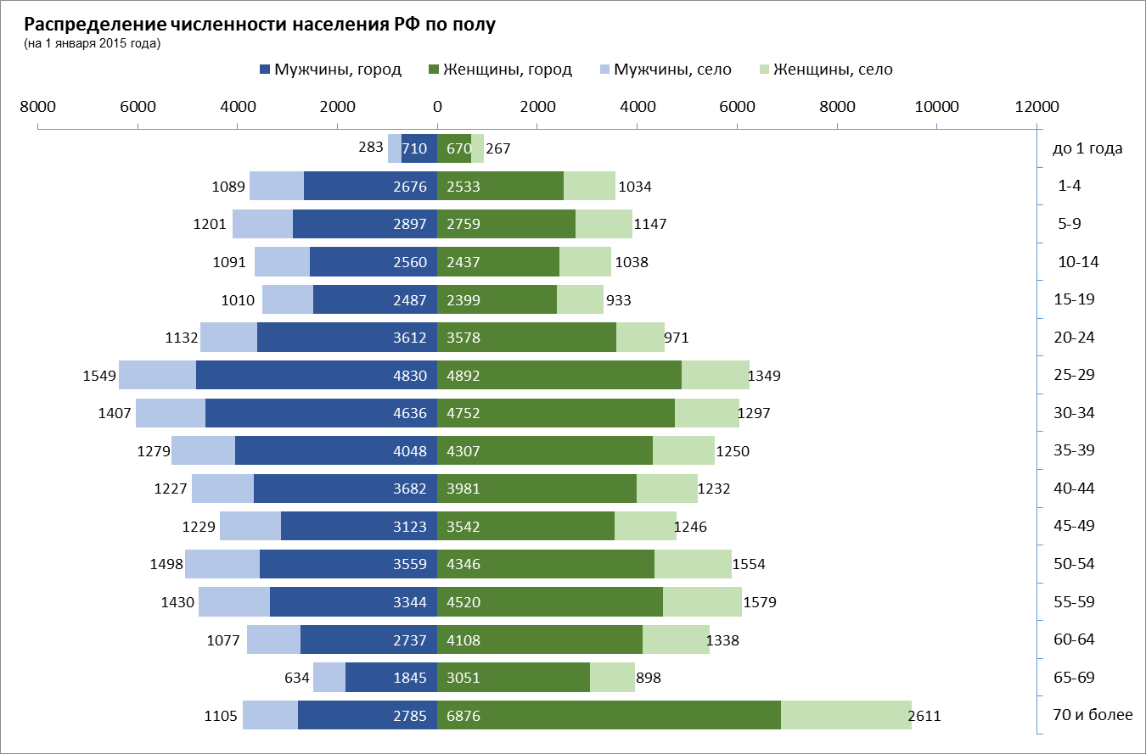
Распределение численности населения РФ по полу
(на 1 января 2017 года)

ЗАДАНИЕ:
Постройте диаграмму как на рисунке
 | Город |  | Село
Возраст (лет) | мужчины | женщины | мужчины | женщины
до 1 года | 710 | 670 | 283 | 267
1-4 | 2676 | 2533 | 1089 | 1034
5-9 | 2897 | 2759 | 1201 | 1147
10-14 | 2560 | 2437 | 1091 | 1038
15-19 | 2487 | 2399 | 1010 | 933
20-24 | 3612 | 3578 | 1132 | 971
25-29 | 4830 | 4892 | 1549 | 1349
30-34 | 4636 | 4752 | 1407 | 1297
35-39 | 4048 | 4307 | 1279 | 1250
40-44 | 3682 | 3981 | 1227 | 1232
45-49 | 3123 | 3542 | 1229 | 1246
50-54 | 3559 | 4346 | 1498 | 1554
55-59 | 3344 | 4520 | 1430 | 1579
60-64 | 2737 | 4108 | 1077 | 1338
65-69 | 1845 | 3051 | 634 | 898
70 и более | 2785 | 6876 | 1105 | 2611

Водопад 1
Изменение потока наличности

Изменение потока наличности
 | Невидимый столбец | Минус | Плюс
Январь | 100
Февраль | 90 | 10
Март | 60 | 30
Апрель | 40 | 20
Май | 30 | 10
Июнь | 45 |  | 15
Июль | 70 |  | 25
Август | 65 | 5
Сентябрь | 50 | 15
Октябрь | 20 | 30
Ноябрь | 30 |  | 10
Декабрь | 40 |  | 10
 | Невидимый столбец | Минус | Плюс
Январь | 100
Февраль | 90 | 10
Март | 60 | 30
Апрель | 40 | 20
Май | 30 | 10
Июнь | 45 |  | 15
Июль | 70 |  | 25
Август | 65 | 5
Сентябрь | 50 | 15
Октябрь | 20 | 30
Ноябрь | 30 |  | 10
Декабрь | 40 |  | 10

Водопад 2
Изменение потока наличности
Изменение потока наличности
Месяц | Значение | График 1 | График 2
Январь | 550 | 0 | 550
Февраль | -350 | 550 | 200
Март | -200 | 200 | 0
Апрель | -250 | 0 | -250
Май | 150 | -250 | -100
Июнь | -100 | -100 | -200
Июль | 300 | -200 | 100
Август | 200 | 100 | 300
Сентябрь | 50 | 300 | 350
Октябрь | -150 | 350 | 200
Ноябрь | 100 | 200 | 300
Декабрь | 300 | 300 | 600

ЗАДАНИЕ5
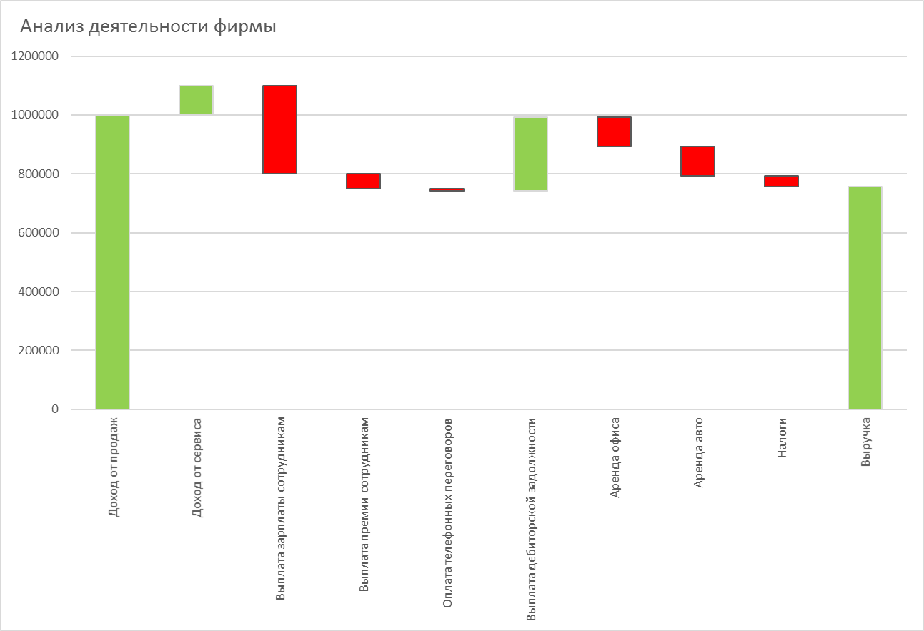
ЗАДАНИЕ:
Постройте диаграмму как на рисунке
Анализ деятельности фирмы

Статьи доходов/расходов | Сумма | График 1 | График 2
Доход от продаж | 1,000,000
Доход от сервиса | 100,000
Выплата зарплаты сотрудникам | -300,000
Выплата премии сотрудникам | -50,000
Оплата телефонных переговоров | -7,000
Выплата дебиторской задолжности | 250,000
Аренда офиса | -100,000
Аренда авто | -100,000
Налоги | -35,000
Выручка | 758,000

